2024_03_data
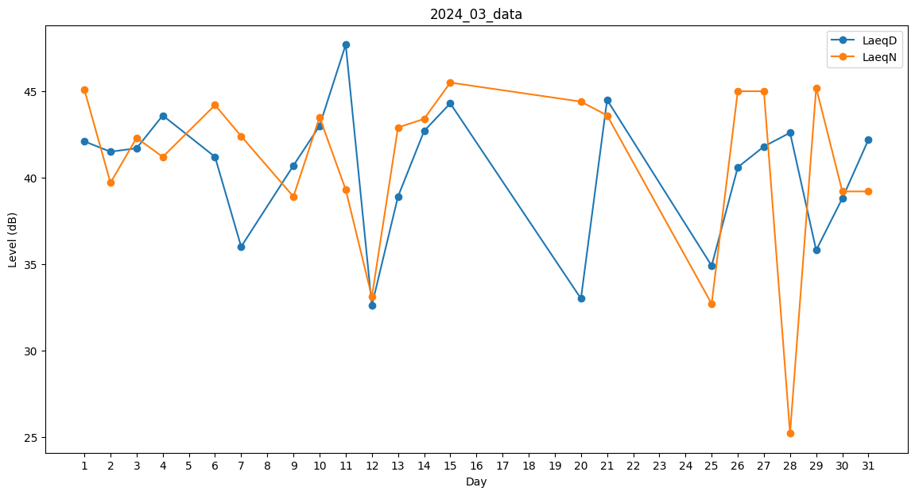
Day | LaeqD | LaeqN
1 | 42.1 | 45.1
2 | 41.5 | 39.7
3 | 41.7 | 42.3
4 | 43.6 | 41.2
5 | 32.7 | 0
6 | 41.2 | 44.2
7 | 36 | 42.4
8 | 0 | 0
9 | 40.7 | 38.9
10 | 43 | 43.5
11 | 47.7 | 39.3
12 | 32.6 | 33.1
13 | 38.9 | 42.9
14 | 42.7 | 43.4
15 | 44.3 | 45.5
16 | 37.5 | 0
17 | 29.7 | 0
18 | 0 | 0
19 | 0 | 31.2
20 | 33 | 44.4
21 | 44.5 | 43.6
22 | 0 | 30.7
23 | 36.1 | 0
24 | 0 | 43.6
25 | 34.9 | 32.7
26 | 40.6 | 45
27 | 41.8 | 45
28 | 42.6 | 25.2
29 | 35.8 | 45.2
30 | 38.8 | 39.2
31 | 42.2 | 39.2

